Devis
Voici le devis Offre Mobile FreePro à personnaliser :
 | Ajoutez votre logo et vos coordonnées aux emplacements prévus en tête et pied de page
 | En page 2, saisissez le nb de lignes
 | Enregistrez ce document en format PDF

 | Logo du partenaire |  |  | Proposition commerciale Offre Mobile Free Pro

 |  |  |  | Nom du client |  |  |  | date

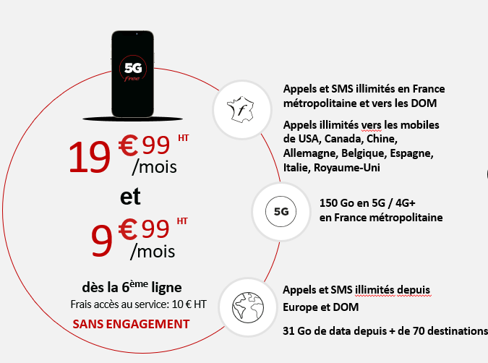

 | Et les services inclus :

 | - L'Espace de gestion de flotte mobile :
 |  | Activation et configuration des lignes de la flotte
 | Support 7j/7, experts basés en France Centre d’assistance et demandes de support Garantie de temps de réponse de 8h | Suivi de consommation
 |  | Consultation des factures
 |  | Maîtrise du hors forfait

 | - Support dédié pour les Pros :
 |  | Support 7j/7, Centre d’assistance et demandes de support
 | Support 7j/7, experts basés en France Centre d’assistance et demandes de support Garantie de temps de réponse de 8h | Des experts basés en France
 |  | Garantie de temps de réponse de 8h

 | - Carte SIM
 |  | 2 cartes SIM expédiées pour chaque forfait mobile Free Pro commandé

 | - Portabilité du numéro
 |  | A l'activation de la ligne

 | Brochure Tarifaire Offre Mobile Free Pro : |  | BTOMFP.pdf

 | Adresse : Contact : Tel : Email :

 | Logo du partenaire
 |  |  | Pour passer commande, préparer |  |  | Pour l'enregistrement de la commande :
 |  |  | - SIRET |  |  | - RIB
 |  |  | - IBAN |  |  | - Kbis < 3 mois
 |  |  |  |  |  | - Pièce d'identité du signataire

 | OFFRE TARIFAIRE, FORFAIT SANS ENGAGEMENT, sans FREEBOX PRO

 |  |  | Nombre total de lignes : |  | 355 | prix par ligne et par mois | TOTAL à payer chaque mois HT
 |  |  | Pour les 5 premières lignes : |  | 5 | 19.99 € | 99.95 €

 |  |  | Avantage Flotte Mobile :
 |  |  | A partir de la 6è ligne active : |  | 350 | 9.99 € | 3,496.50 €

 |  |  | TOTAL HT / mois |  |  |  | 3,596.45 €

 |  |  |  |  |  | par ligne | TOTAL HT

 |  |  | Frais de mise en service |  |  | 10.00 € | 3,550.00 €

 | OFFRE TARIFAIRE, FORFAIT SANS ENGAGEMENT, avec FREEBOX PRO

 |  |  | Nombre total de lignes : |  | 355 | prix par ligne et par mois | TOTAL à payer chaque mois HT

 |  |  | Avantage Freebox Pro : |  | 355 | 9.99 € | 3,546.45 €
 |  |  | dès activation de la box

 |  |  | TOTAL HT / mois |  |  |  | 3,546.45 €

 |  |  |  |  |  | par ligne | TOTAL HT

 |  |  | Frais de mise en service |  |  | 10.00 € | 3,550.00 €

 | Proposition tarifaire valable 1 mois

 | COMMENTAIRES

 | Brochure Tarifaire Offre Mobile Free Pro : |  | BTOMFP

 | Adresse : Contact : Tel : Email :

